1.项目基本信息
项目信息收集表 |  |  |  | 填写黄色部分
车场名称 | 西部家居建材城
车场地址 | 贵州省贵阳市花溪区西部家居建材城
1、停车场基础信息收集 |  |  |  | 附：停车场公示的收费规则照片
序号 | 具体明细 | 基本情况 | 填写说明
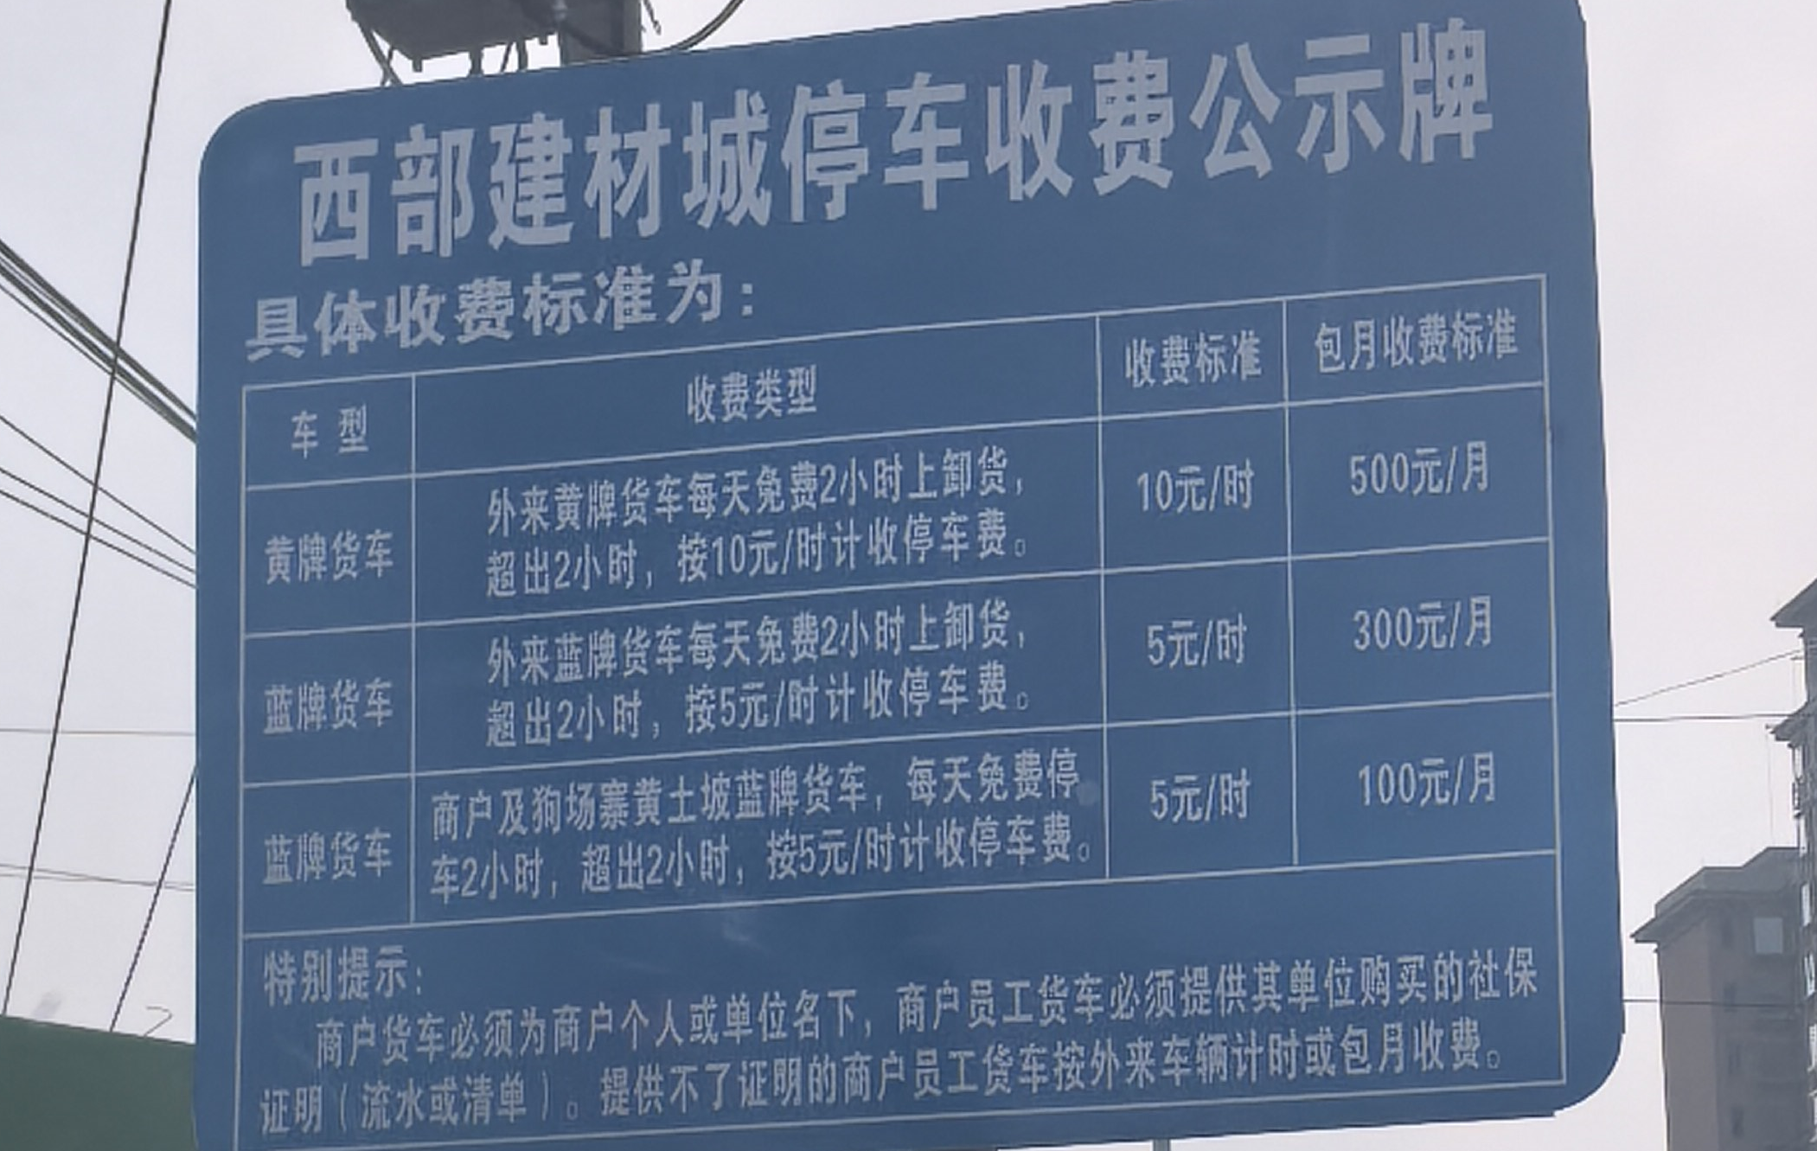
1.1 | 合作客户主体 | 贵州西部建材城开发有限公司 | 产权方/承包方
1.2 | 承包到期日期 | 年 月 日 | 示例：2023年7月8日（合作客户为承包方必填）
1.3 | 停车场收费规则 | 建材城区域：3小时内免费、2小时以上（含2小时）3元/小时计费 住宅区域： | 示例：8元/小时（8:00-21:00），64元封顶；夜间停车4元/小时（21：00-8：00），包夜15元（22:00-8:00），并附照片
1.4 | 是否允许张贴物料 | 是 | 是/否；如允许勾选通道&岗亭、场内物料
1.5 | 是否存在自有小程序/ETC支付渠道 | 否 | 如商业体/物业的小程序、ETC自助缴费
1.6 | 停车场车位数量 | 1302 | 停车场的总车位数量
2、停车场收益情况
月份 | 临停收费金额（元） | 月租收入（元)-涉及置换月票需填写 | 备注 | 小轿车未收费，更换系统后小车会启动停车收费
1 | 15922 | 36342 | 若前期为非艾科车场，请提供系统近一年的流水数据为佐证。
2 | 16222 | 32112
3 | 15142 | 41402
4
5
6
7
8
9
10
11
12
月均金额 | 15762 | 36618.666667 | 因涉及估算，请往低保守估计
说明 | 1、临停收入是指通过线上移动支付临停停车缴费的收入（除去商家券抵扣部分，必须是实收）；
 | 2、提供数据不得少于连续三个月的线上交易实收数据（提供过去12个月流水，系统截图最佳）；

